상품제안서
우유병메모잇(제작형) | 상품코드: S05351

 |  |  |  |  |  |  | 02-713-8555 | www.synergygift.co.kr
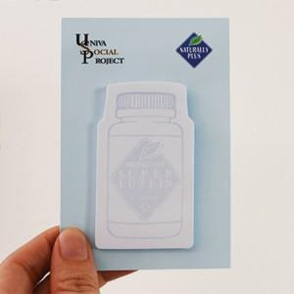

【상세/제작정보】 | 귀여운 우유병모양의 메모잇

【인쇄/포장옵션】 | 풀칼라 / OPP(비닐)

【공급단가】 | 수량 | 1,000~ | 2,000~ | 3,000~ | 5,000~ | 10,000~
*VAT별도 | 20매 | 555원 | 500원 | 460원 | 430원 | 385원
 | 30매 | 660원 | 600원 | 555원 | 515원 | 465원
 | 50매 | 845원 | 785원 | 735원 | 665원 | 560원

【상품 URL】 | https://www.synergygift.co.kr:443/src/goods_detail.php?gdno=5588

